行政事業レビューシート
 |  |  |  |  |  |  |  |  |  |  |  |  |  |  |  |  | 事業番号 |  |  |  | 2023 |  |  | - | 防衛 |  |  |  | - | 22 |  |  | - | 0112
 |  |  |  | 令和5年度行政事業レビューシート |  |  |  |  |  |  |  |  |  |  |  |  |  |  |  |  |  |  |  | （ | 防衛省 |  |  |  |  |  |  |  |  |  |  |  | ）
事業名 |  |  |  | 防衛情報通信基盤（DII)の整備 |  |  |  |  |  |  |  |  |  |  |  |  |  | 担当部局庁 |  |  |  | 防衛装備庁プロジェクト管理部 整備計画局 人事教育局 防衛政策局 |  |  |  |  |  |  |  |  |  | 作成責任者
事業開始年度 |  |  |  | 平成13年度 |  |  |  |  |  | 事業終了 （予定）年度 |  |  | 終了予定なし |  |  |  |  | 担当課室 |  |  |  | 事業監理官（宇宙・地上装備担当） 施設計画課 施設整備官 サイバー整備課 人材育成課 運用調整参事官 |  |  |  |  |  |  |  |  |  | 事業監理官 矢田 晴之 施設計画課長 北岡 亮 施設整備官 井上 主勇 サイバー整備課長 瀨川 篤史 人材育成課長 松山 理然 運用調整参事官 菊池 哲史
会計区分 |  |  |  | 一般会計
根拠法令 （具体的な 条項も記載） |  |  |  | 防衛省設置法第四条第一項第十三号 |  |  |  |  |  |  |  |  |  |  |  |  |  | 関係する 計画、通知等 |  |  |  | 国家防衛戦略、防衛力整備計画（令和４年１２月１６日 国家安全保障会議決定・閣議決定）
政策 |  |  |  | Ⅰ－１ 我が国自身の防衛体制の強化（自衛隊の能力等に関する主要事業） |  |  |  |  |  |  |  |  |  |  |  |  |  | 主要経費 |  |  |  | 防衛関係費
施策 |  |  |  | Ⅰ－１－（５） 指揮統制・情報関連機能
政策体系・評価書URL |  |  |  | https://www.mod.go.jp/j/policy/hyouka/seisaku/pdf/kihonnkeikaku05.pdf
事業の目的 （5行程度以内） |  |  |  | 本事業は、全自衛隊の共通ネットワークとして、マイクロ回線・部外回線・衛星回線を利用してデータ通信網と音声通信網から構成される防衛情報通信基盤（DII）を整備し、各自衛隊を横断した全体としてのネットワーク化、異なる機関間・システム間における情報の共有を図るためのネットワークを提供するものである。
現状・課題 （5行程度以内） |  |  |  | 防衛力整備計画（令和４年１２月１６日閣議決定）において、指揮統制機能の強化として、各種システムの情報を共有するために必要な防衛情報通信基盤（ＤＩＩ）の強化を行うこととされており、関連して逐次強化していく必要がある。
事業概要 （5行程度以内） |  |  |  | 事業の目的を達成するために、オープン系及びクローズ系のデータ通信網、音声通信網及び利用する通信回線の構築、維持、運営を行っているが、これらの設計、機器借上及び購入、部外回線の借上、施設の整備等の事業を継続して実施している。
事業概要URL |  |  |  | -
実施方法 |  |  |  | 直接実施
補助率等 |  |  |  | -
予算額・ 執行額 （単位:百万円） （インプット） |  |  |  |  |  |  |  |  |  |  | 令和2年度 |  |  |  |  | 令和3年度 |  |  |  |  | 令和4年度 |  |  |  |  | 令和5年度 |  |  |  |  |  |  | 令和6年度要求
 |  |  |  | 予算の状況 |  | 当初予算（A) |  |  |  |  | 37,654 |  |  |  |  | 33,696 |  |  |  |  | 46,342 |  |  |  |  | 45,972 |  |  |  |  |  |  | 50,492
 |  |  |  |  |  | 補正予算（B) |  |  |  |  | - |  |  |  |  | - |  |  |  |  | - |  |  |  |  | -
 |  |  |  |  |  |  |  |  |  |  |  |  |  |  |  |  |  |  |  |  |  |  |  |  |  | -
 |  |  |  |  |  |  |  |  |  |  |  |  |  |  |  |  |  |  |  |  |  |  |  |  |  | -
 |  |  |  |  |  |  |  |  |  |  |  |  |  |  |  |  |  |  |  |  |  |  |  |  |  | -
 |  |  |  |  |  |  |  |  |  |  |  |  |  |  |  |  |  |  |  |  |  |  |  |  |  | -
 |  |  |  |  |  |  |  |  |  |  |  |  |  |  |  |  |  |  |  |  |  |  |  |  |  | -
 |  |  |  |  |  | 前年度から繰越し（C) |  |  |  |  | - |  |  |  |  | 298 |  |  |  |  | - |  |  |  |  | 77 |  |  |  |  |  |  | -
 |  |  |  |  |  | 翌年度へ繰越し（D) |  |  |  |  | ▲ 298 |  |  |  |  | - |  |  |  |  | ▲ 77 |  |  |  |  | -
 |  |  |  |  |  | 予備費等（E) |  |  |  |  | - |  |  |  |  | ▲ 1 |  |  |  |  | ▲ 3 |  |  |  |  | -
 |  |  |  |  |  | 計(F) =（A)+（B)+（C)+（D)+（E) |  |  |  |  | 37,356 |  |  |  |  | 33,993 |  |  |  |  | 46,262 |  |  |  |  | 46,049 |  |  |  |  |  |  | 50,492
 |  |  |  | 執行額(G) |  |  |  |  |  |  | 29,627 |  |  |  |  | 33,461 |  |  |  |  | 43,967
 |  |  |  | 執行率（％） =(G)/(F) |  |  |  |  |  |  | 79% |  |  |  |  | 98% |  |  |  |  | 95%
 |  |  |  | 当初予算＋補正予算に対する執行額の割合（％） =(G)/｛(A)+(B)｝ |  |  |  |  |  |  | 79% |  |  |  |  | 99% |  |  |  |  | 95%
令和5・6年度 予算内訳 （単位：百万円） |  |  |  | 歳出予算項・目 |  |  |  |  |  |  | 令和5年度当初予算 |  |  |  |  | 令和6年度要求 |  |  |  |  | 主な増減理由（・要望額・予備費）
 |  |  |  | (項) |  |  |  | 武器車両等整備費 |  |  |  |  |  |  |  |  |  |  |  |  | 事業内容の変更、調達品目及び調達数量の変更による。
 |  |  |  |  |  | (目) |  | 通信維持費 |  |  | 33,581 |  |  |  |  | 39,507
 |  |  |  |  |  | (目) |  | 通信機器購入費 |  |  | 3,521 |  |  |  |  | 3,861
 |  |  |  | (項) |  |  |  | 防衛本省共通費
 |  |  |  |  |  | (目) |  | 通信専用料 |  |  | 8,548 |  |  |  |  | 6,419
 |  |  |  |  |  | (目) |  | 情報処理業務庁費 |  |  | 10 |  |  |  |  | 10
 |  |  |  | (項) |  |  |  | 防衛力基盤強化施設整備費
 |  |  |  |  |  | (目) |  | 施設整備費 |  |  | 55 |  |  |  |  | 218
 |  |  |  | (項) |  |  |  | 防衛装備庁共通費
 |  |  |  |  |  | (目) |  | 通信専用料 |  |  | 243 |  |  |  |  | 243
 |  |  |  |  |  |  |  | その他 |  |  | 14 |  |  |  |  | 234
 |  |  |  | 計（A) |  |  |  |  |  |  | 45,972 |  |  |  |  | 50,492
活動内容① （アクティビティ） |  |  |  | 設計、機器借上及び購入、部外回線の借上、施設の整備等の事業を継続して実施し、オープン系及びクローズ系のデータ通信網、音声通信網及び利用する通信回線の構築、維持、運営を行う。
↓
活動目標及び活動実績① （アウトプット） |  |  |  | 活動目標 |  |  |  |  |  |  | 活動指標 |  |  |  |  |  |  |  | 単位 |  |  | 令和2年度 |  | 令和3年度 |  |  |  | 令和4年度 |  |  |  | 5年度 活動見込 |  |  | 6年度 活動見込
 |  |  |  | 整備する情報システムに対して良好なネットワーク環境を提供する。 |  |  |  |  |  |  | 防衛情報通信基盤の借上及び調達器材の設置拠点数 |  |  |  |  |  |  | 活動実績 | 拠点 |  |  | 425 |  | 425 |  |  |  | 425 |  |  |  | - |  |  | -
 |  |  |  |  |  |  |  |  |  |  |  |  |  |  |  |  |  | 当初見込み | 拠点 |  |  | 425 |  | 425 |  |  |  | 425 |  |  |  | 425 |  |  | 425

↓ |  | 成果目標①-1の 設定理由 （アウトプット からのつながり） |  | 良好なネットワーク環境を絶え間なく可動することが必要であるため、成果目標として設定
成果目標及び成果実績①-3 （長期アウトカム） |  |  |  | 成果目標 |  |  |  |  |  |  | 定量的な成果指標 |  |  |  |  |  |  |  | 単位 |  |  | 令和2年度 |  | 令和3年度 |  |  |  | 令和4年度 |  |  |  | 目標最終年度
 |  |  |  |  |  |  |  |  |  |  |  |  |  |  |  |  |  |  |  |  |  |  |  |  |  |  |  |  |  |  |  |  |  |  | - | 年度
 |  |  |  | 絶え間のない良好なネットワーク環境の提供 |  |  |  |  |  |  | 年間可動日数 （通信機能維持） |  |  |  |  |  |  | 成果実績 | 日 |  |  | 365 |  | 365 |  |  |  | 365 |  |  |  | -
 |  |  |  |  |  |  |  |  |  |  |  |  |  |  |  |  |  | 目標値 | 日 |  |  | 365 |  | 365 |  |  |  | 365 |  |  |  | -
 |  |  |  |  |  |  |  |  |  |  |  |  |  |  |  |  |  | 達成度 | ％ |  |  | 10000% |  | 10000% |  |  |  | 10000% |  |  |  | -
成果実績及び目標値の根拠として用いた 統計・データ名（出典） /定性的なアウトカムに関する成果実績 |  |  |  | -
アウトカム設定についての説明 |  |  |  | アクティビティ①について定性的なアウトカムを設定している理由
 |  |  |  | -
 |  |  |  | アクティビティ①についてアウトカムが複数設定できない理由
 |  |  |  | 本事業は、全自衛隊に対する共通ネットワークを長期間にわたって継続的に提供するための環境整備をしているものであり、短中期の指標を設定することが困難であるため。
事業に関連する ＫＰＩが定められている閣議決定等 |  |  | 名称 | -
 |  |  | URL | -
 |  |  | 該当箇所 | -
事業所管部局による点検・改善
点検結果 |  |  |  | ・アクティビティ①について、全自衛隊のネットワークの維持・構築を図ることにより、防衛省・自衛隊の任務遂行に必要な防衛情報通信基盤を適切に運用できた。 |  |  |  |  |  |  |  |  |  |  |  |  |  |  |  |  |  | 目標年度における効果測定に関する評価（令和○年度実施）
 |  |  |  |  |  |  |  |  |  |  |  |  |  |  |  |  |  |  |  |  |  | -
改善の 方向性 |  |  |  | ・アクティビティ①について、引き続き目標値を達成できるよう、適切な予算要求及び執行に努める。
外部有識者の所見
・外部有識者抽出点検の対象外である。
行政事業レビュー推進チームの所見に至る過程及び所見
現状通り |  |  |  | アウトカムの政策目標の設定理由について、アウトプットからアウトカムの流れを適切に記載するよう指導した。なお、本事業は、活動内容が事業の最終目標に直結することから、現状においては、単一アウトカムのみを設定することは妥当である。
 |  |  |  | 所見を踏まえた改善点/概算要求における反映状況
現状通り |  |  |  | 引続き事業の効果を測定するために適切な指標を設定するよう努める。
過去に受けた指摘事項と対応状況 |  |  |  | 公開プロセス・秋の年次公開検証（秋のレビュー）における取りまとめ

 |  |  |  | 上記への対応状況

 |  |  |  | その他の指摘事項

 |  |  |  | 上記への対応状況

備考
-
関連する過去のレビューシートの事業番号
平成23年度 |  |  | 0011 |  |  |  |  |  |  |  |  | 0071
平成24年度 |  |  | 0011 |  |  |  |  |  |  |  |  | 0070
平成25年度 |  |  | 0017 |  |  |  |  |  |  |  |  | 0445
平成26年度 |  |  | 0016 |  |  |  |  |  |  |  |  | 0341
平成27年度 |  |  | 0183 |  |  |  |  |  |  |  |  | 0265
平成28年度 |  |  | 0132 |  |  |  |  |  |  |  |  | 0242
平成29年度 |  |  | 0127 |  |  |  |  |  |  |  |  | 0237
平成30年度 |  |  | 0122 |  |  |  |  |  |  |  |  | 0227
令和元年度 |  |  | 防衛省 |  | - |  |  |  | 0113 |  |  | 防衛省 |  | - |  |  | 0296
令和2年度 |  |  | 防衛省 |  | - |  |  |  | 0055 |  |  | 防衛省 |  | - |  |  | 0220
令和3年度 |  |  | 2021 | 防衛 |  |  | 20 |  | 0053 |  |  | 2021 | 防衛 |  | 20 |  | 0218
令和4年度 |  |  | 2022 | 防衛 |  |  | 21 |  | 0055 |  |  | 2022 | 防衛 |  | 21 |  | 0227
資金の流れ （資金の受け取り先が何を行っているかについて補足する） （単位：百万円）
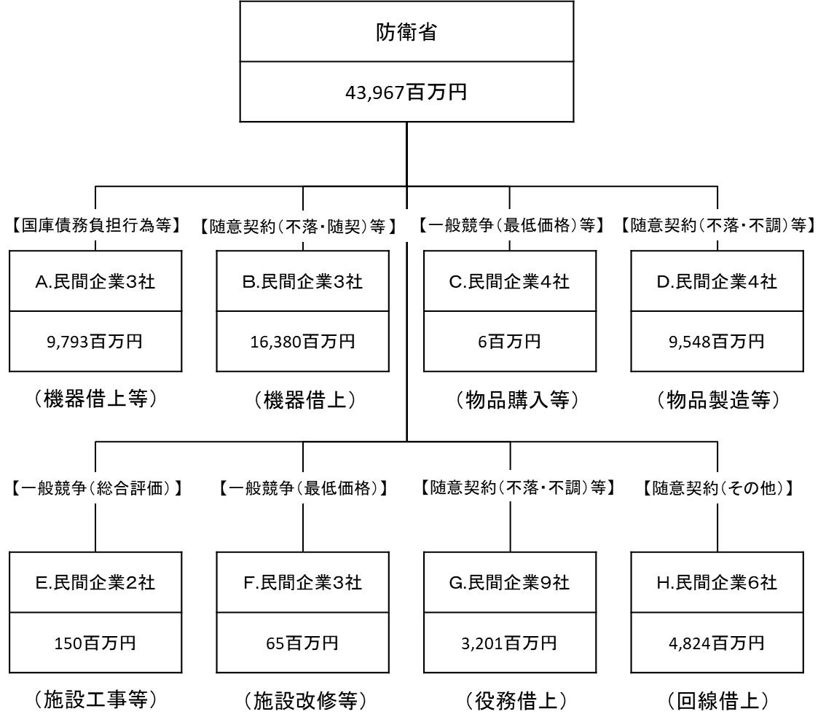

費目・使途 （「資金の流れ」においてブロックごとに最大の金額が支出されている者について記載する。費目と使途の双方で実情が分かるように記載） |  |  |  | A. |  |  |  |  |  |  |  |  |  |  |  |  |  |  |  | B.
 |  |  |  | 費 目 |  |  |  |  | 使 途 |  |  |  |  |  |  |  |  | 金 額 (百万円） |  | 費 目 |  |  | 使 途 |  |  |  |  |  |  |  |  |  |  |  | 金 額 (百万円）
 |  |  |  | 通信維持費 |  |  |  |  | 機器の借上げ |  |  |  |  |  |  |  |  | 9,377 |  | 通信維持費 |  |  | 機器の借上げ |  |  |  |  |  |  |  |  |  |  |  | 13,835
 |  |  |  | 計 |  |  |  |  |  |  |  |  |  |  |  |  |  | 9,377 |  | 計 |  |  |  |  |  |  |  |  |  |  |  |  |  |  | 13,835
 |  |  |  | C. |  |  |  |  |  |  |  |  |  |  |  |  |  |  |  | D.
 |  |  |  | 費 目 |  |  |  |  | 使 途 |  |  |  |  |  |  |  |  | 金 額 (百万円） |  | 費 目 |  |  | 使 途 |  |  |  |  |  |  |  |  |  |  |  | 金 額 (百万円）
 |  |  |  | 情報処理業務庁費 |  |  |  |  | 物品購入 |  |  |  |  |  |  |  |  | 3 |  | 通信機器購入費 |  |  | 物品製造 |  |  |  |  |  |  |  |  |  |  |  | 9,505
 |  |  |  | 計 |  |  |  |  |  |  |  |  |  |  |  |  |  | 3 |  | 計 |  |  |  |  |  |  |  |  |  |  |  |  |  |  | 9,505
 |  |  |  | E. |  |  |  |  |  |  |  |  |  |  |  |  |  |  |  | F.
 |  |  |  | 費 目 |  |  |  |  | 使 途 |  |  |  |  |  |  |  |  | 金 額 (百万円） |  | 費 目 |  |  | 使 途 |  |  |  |  |  |  |  |  |  |  |  | 金 額 (百万円）
 |  |  |  | 施設整備費 |  |  |  |  | 施設の工事等 |  |  |  |  |  |  |  |  | 145 |  | 施設整備費 |  |  | 施設の新設・改修等 |  |  |  |  |  |  |  |  |  |  |  | 62
 |  |  |  | 計 |  |  |  |  |  |  |  |  |  |  |  |  |  | 145 |  | 計 |  |  |  |  |  |  |  |  |  |  |  |  |  |  | 62
 |  |  |  | G. |  |  |  |  |  |  |  |  |  |  |  |  |  |  |  | H.
 |  |  |  | 費 目 |  |  |  |  | 使 途 |  |  |  |  |  |  |  |  | 金 額 (百万円） |  | 費 目 |  |  | 使 途 |  |  |  |  |  |  |  |  |  |  |  | 金 額 (百万円）
 |  |  |  | 通信維持費 |  |  |  |  | 役務借上げ |  |  |  |  |  |  |  |  | 1,208 |  | 通信専用料 |  |  | 回線借上げ |  |  |  |  |  |  |  |  |  |  |  | 4,429
 |  |  |  | 計 |  |  |  |  |  |  |  |  |  |  |  |  |  | 1,208 |  | 計 |  |  |  |  |  |  |  |  |  |  |  |  |  |  | 4,429
費目・使途欄についてさらに記載が必要な場合はチェックの上【別紙2】に記載 |  |  |  |  |  |  |  |  |  |  |  |  |  |  |  |  |  |  |  |  |  |  |  |  |  |  | チェック

 | 支出先上位１０者リスト
 | A.
 |  | 支 出 先 |  |  |  |  | 法 人 番 号 |  |  |  | 業 務 概 要 |  |  |  |  |  |  | 支 出 額 （百万円） |  | 契約方式等 |  |  | 入札者数 （応募者数） |  |  |  | 落札率 |  |  |  | 一者応札・一者応募又は 競争性のない随意契約となった 理由及び改善策 （支出額10億円以上）
1 |  | 富士通株式会社 |  |  |  |  | 1020001071491 |  |  |  | 防衛情報通信基盤（オープン系）通信電子機器借上 他８件 |  |  |  |  |  |  | 5,909 |  | 国庫債務負担行為等 |  |  | - |  |  |  | - |  |  |  | -
2 |  | 富士通株式会社 |  |  |  |  | 1020001071491 |  |  |  | 防衛情報通信基盤（クローズ系）通信電子機器借上 |  |  |  |  |  |  | 2,723 |  | 国庫債務負担行為等 |  |  | - |  |  |  | - |  |  |  | -
3 |  | 富士通株式会社 |  |  |  |  | 1020001071491 |  |  |  | 市ヶ谷地区構内通信網機器（市ヶ谷LAN)の借上 他１件 |  |  |  |  |  |  | 745 |  | 国庫債務負担行為等 |  |  | - |  |  |  | - |  |  |  | -
4 |  | 日本電気株式会社 |  |  |  |  | 7010401022916 |  |  |  | 防衛情報通信基盤(DII)の整備(ネットワーク管理装置の借上) |  |  |  |  |  |  | 244 |  | 国庫債務負担行為等 |  |  | - |  |  |  | - |  |  |  | -
5 |  | 株式会社NTTドコモ |  |  |  |  | 1010001067912 |  |  |  | ＤＩＩ携帯管理機能等の借上 |  |  |  |  |  |  | 172 |  | 国庫債務負担行為等 |  |  | - |  |  |  | - |  |  |  | -
 | B
 |  | 支 出 先 |  |  |  |  | 法 人 番 号 |  |  |  | 業 務 概 要 |  |  |  |  |  |  | 支 出 額 （百万円） |  | 契約方式等 |  |  | 入札者数 （応募者数） |  |  |  | 落札率 |  |  |  | 一者応札・一者応募又は 競争性のない随意契約となった 理由及び改善策 （支出額10億円以上）
1 |  | 富士通株式会社 |  |  |  |  | 1020001071491 |  |  |  | 防衛情報通信基盤（オープン系）通信電子機器借上 他２０件 |  |  |  |  |  |  | 13,835 |  | 随意契約（不落・不調） |  |  | - |  |  |  | 100 |  |  |  | -
2 |  | エヌ・ティ・ティ・コミュニケーションズ株式会社 |  |  |  |  | 7010001064648 |  |  |  | 防衛情報通信基盤（DII)の整備（部外回線等の維持） 他７件 |  |  |  |  |  |  | 1,957 |  | 随意契約（その他） |  |  | - |  |  |  | 100 |  |  |  | 当該回線では受注者のみが回線提供サービスを提供しているため。
3 |  | 株式会社NTTドコモ |  |  |  |  | 1010001067912 |  |  |  | 防衛省携帯通信サービスの借上 他１件 |  |  |  |  |  |  | 588 |  | 随意契約（不落・不調） |  |  | - |  |  |  | 100 |  |  |  | -
 | C
 |  | 支 出 先 |  |  |  |  | 法 人 番 号 |  |  |  | 業 務 概 要 |  |  |  |  |  |  | 支 出 額 （百万円） |  | 契約方式等 |  |  | 入札者数 （応募者数） |  |  |  | 落札率 |  |  |  | 一者応札・一者応募又は 競争性のない随意契約となった 理由及び改善策 （支出額10億円以上）
1 |  | ジャパン・ビジネス・サプライ株式会社 |  |  |  |  | 8010001081956 |  |  |  | トナーカートリッジ他25件 |  |  |  |  |  |  | 3 |  | 一般競争契約（最低価格） |  |  | 3 |  |  |  | 96 |  |  |  | -
2 |  | 株式会社エディオン |  |  |  |  | 3240001041231 |  |  |  | マイクロＳＤカード他1件 |  |  |  |  |  |  | 2 |  | 一般競争契約（最低価格） |  |  | 6 |  |  |  | 39 |  |  |  | -
3 |  | 株式会社秋山商会 |  |  |  |  | 8010001036398 |  |  |  | 折畳みコンテナ他14件 |  |  |  |  |  |  | 0 |  | 随意契約（少額） |  |  | - |  |  |  | 100 |  |  |  | -
4 |  | 株式会社インフィニティ |  |  |  |  | 3250001013460 |  |  |  | ＬＴＯ７バーコードラベル他1件 |  |  |  |  |  |  | 0 |  | 一般競争契約（最低価格） |  |  | 2 |  |  |  | 58 |  |  |  | -
5 |  | 株式会社インフィニティ |  |  |  |  | 3250001013460 |  |  |  | ＬＡＮケーブル他48件 |  |  |  |  |  |  | 0 |  | 随意契約（公募） |  |  | - |  |  |  | 66 |  |  |  | -
6 |  | 株式会社インフィニティ |  |  |  |  | 3250001013460 |  |  |  | 高耐久ＵＳＢメモリ他1件 |  |  |  |  |  |  | 0 |  | 随意契約（公募） |  |  | - |  |  |  | 61 |  |  |  | -
 | D
 |  | 支 出 先 |  |  |  |  | 法 人 番 号 |  |  |  | 業 務 概 要 |  |  |  |  |  |  | 支 出 額 （百万円） |  | 契約方式等 |  |  | 入札者数 （応募者数） |  |  |  | 落札率 |  |  |  | 一者応札・一者応募又は 競争性のない随意契約となった 理由及び改善策 （支出額10億円以上）
1 |  | 富士通株式会社 |  |  |  |  | 1020001071491 |  |  |  | 統合ＩＰ伝送システム ほか２件 |  |  |  |  |  |  | 9,505 |  | 随意契約（不落・不調） |  |  | - |  |  |  | 100 |  |  |  | -
2 |  | アンリツ株式会社 |  |  |  |  | 2021001021865 |  |  |  | ＩＰ計測器 |  |  |  |  |  |  | 39 |  | 随意契約（その他） |  |  | - |  |  |  | 100 |  |  |  | -
...

